Chi tiết địa chất
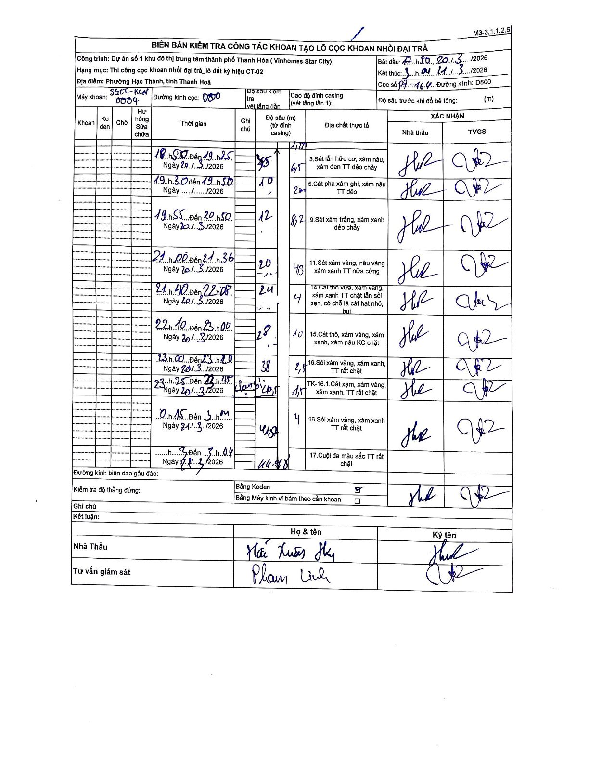
Dự án | Star City Thanh Hóa
Hạng mục | Thi công cọc khoan nhồi, tường vây cho các hạng mục_Lô CT-02
Tên bộ phận | Cọc khoan nhồi đại trà
Số hiệu cọc | P7-164
Tên Máy khoan | SGCT-KCN0004
Đường kính | D800
Bắt đầu thi công | 17:50 20/03/2026
Kết thúc thi công | 11:04 21/03/2026

Địa chất TT | Đường kính | Mô tả lớp thiết kế | Từ (h) | Đến (h) | Cao độ từ | Cao độ đến | T.Gian (h) | Dài (m) | V (m/h) | Ghi chú
3 | D800 | Sét lẫn hữu cơ, xám nâu, xám đen TT dẻo chảy | 18:50 20/03/2026 | 19:25 20/03/2026 | 0 | -3.5 | 0.58 | 3.5 | 6
5 | D800 | Cát pha xám ghi, xám nâu TT dẻo | 19:30 20/03/2026 | 19:50 20/03/2026 | -3.5 | -10 | 0.33 | 6.5 | 19.5
9 | D800 | Sét xám trắng, xám xanh dẻo chảy | 19:55 20/03/2026 | 20:50 20/03/2026 | -10 | -12 | 0.92 | 2 | 2.18
11 | D800 | Sét xám vàng, nâu vàng xám xanh TT nửa cứng | 21:00 20/03/2026 | 21:36 20/03/2026 | -12 | -20.2 | 0.6 | 8.2 | 13.67
14 | D800 | Cát thô vừa, xám vàng, xám xanh TT chặt lẫn sỏi sạn, có chỗ là cát hạt nhỏ, bụi | 21:40 20/03/2026 | 22:08 20/03/2026 | -20.2 | -24.5 | 0.47 | 4.3 | 9.21
15 | D800 | Cát thô, xám vàng, xám xanh, xám nâu KC chặt | 22:10 20/03/2026 | 23:00 20/03/2026 | -24.5 | -28.5 | 0.83 | 4 | 4.8
16 | D800 | Sỏi xám vàng, xám xanh, TT rất chặt | 23:00 20/03/2026 | 23:20 20/03/2026 | -28.5 | -38.5 | 0.33 | 10 | 30
8 | D800 | TK-16.1.Cát xám, xám vàng, xám xanh, TT rất chặt | 23:25 20/03/2026 | 23:45 20/03/2026 | -38.5 | -41 | 0.33 | 2.5 | 7.5 | Đang khoan 41.0m
16 | D800 | Sỏi xám vàng, xám xanh TT rất chặt | 00:15 21/03/2026 | 03:10 21/03/2026 | -41 | -42.5 | 2.92 | 1.5 | 0.51
17 | D800 | Cuội đa màu sắc TT rất chặt | 03:10 21/03/2026 | 11:04 21/03/2026 | -42.5 | -46.48 | 7.9 | 4 | 0.5

ẢNH BIÊN BẢN GỐC

